Sheet1
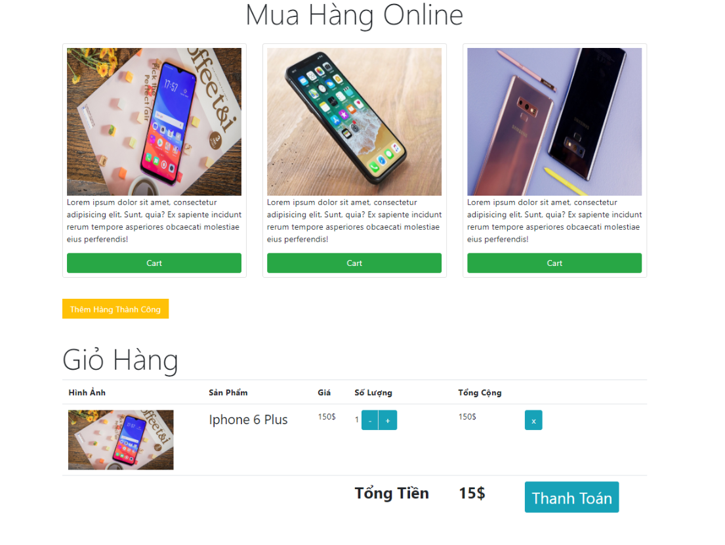
 | Tạo 1 website bán hàng

 | Chức năng | Điều kiện
1 | Hiển thị danh sách sản phẩm
 | sort theo tên sản phẩm
 | filter theo loại sản phẩm
 | Cho phép người dùng chọn sản phẩm bỏ vào giỏ hàng | Không push sản phẩm mình chọn vào cart vì không có số lượng
 |  | nếu sản phẩm chưa có trong giỏ hàng thì push mới vào với quantity là 1
 | Cho phép người dùng chỉnh sửa số lượng
2 | Hiển thị giỏ hàng
 | Remove sản phẩm ra khỏi giỏ hàng
 | In ra tổng tiền
 | Click Thanh toán - >
 | Lưu giỏ hàng vào localstorage , lần sau khi vào trang sẽ load lên lại

 | Phần quản trị
 | thêm xoá sửa sản phẩm

 | Mẫu Template tham khảo

